画面遷移図
プロジェクト名 | どこがちゃ | 作成者 | 小嶋竜治
システム名 |  | 作成日 | 2022-06-03
 |  | 更新者
 |  | 更新日

画面遷移図
トップへ遷移することができる画面
・マイページ
・検索
・お気に入りユーザ覧
・お気に入り投稿覧
・自分の投稿一覧
・レビュー投稿
・投稿完了
・検索結果
・レビュー詳細
・他ユーザの詳細
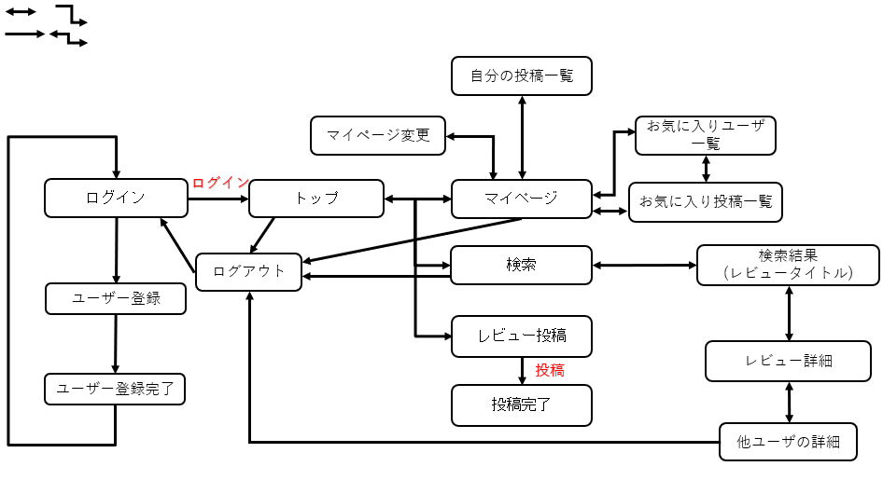

ログアウトへ遷移することができる画面
・トップ
・検索
・マイページ
・他ユーザの詳細

アイテム
画面（大きさは自由）

